Quy trình kt nhâp
 |  | 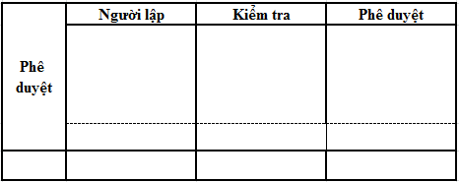 QUY TRÌNH LẬP KẾ HOẠCH SẢN XUẤT

Tên tài liệu |  |  |  | Mã số tài liệu |  | Ngày hiệu lực |  | Trang
QUY TRÌNH LẬP KẾ HOẠCH SẢN XUẤT |  |  |  | PP.02.01.01 |  | 2020-01-01 |  | 1
Sơ đồ quá trình |  |  |  |  |  |  | Lần sửa đổi | 01
Trách nhiệm |  | Các bước tiến hành |  |  | Mô tả |  |  | Biểu mẫu/Hồ sơ

Tiếp nhận thông tin từ phòng kinh doanh
Nhân viên KHSX |  |  |  |  | PIC phòng sale gửi PO cho nhóm KHSX |  |  | Email , PO

Xem xét năng lực sản xuất và thực tế sản xuất
Nhân viên KHSX |  |  |  |  | - Tồn kho từng model trong đơn hàng và tồn kho nguyên vật liêu. - Tình hình nhân lực của công ty và sắp xếp nhân lực các bộ phận. - Trang thiết bị máy móc, dụng cụ phục vụ đơn hàng. - UPH của từng model theo công đoạn . |  |  | Daily report

NG
OK
Lập kế hoạch sản xuất
Nhân viên KHSX |  |  |  |  | Chiều thứ 5 hàng tuần |  |  | Kế hoạch sản xuất

Phê duyệt
Trưởng phòng KHSX |  |  |  |  | Trưởng phòng kiểm tra lại kế hoạch này và điều chỉnh nếu cần thiết. |  |  | Kế hoạch sản xuất
OK
NG
Ra chỉ thị sản xuất trên hệ thống và Email
Nhân viên KHSX |  |  |  |  | Dựa vào kế hoạch sx vừa lập, PIC ra chỉ thỉ thị sx trên hệ thống ERP |  |  | Kế hoạch sản xuất

Lưu hồ sơ
Nhân viên KHSX |  |  |  |  | Lưu trên folder chung của phòng |  |  | Kế hoạch sản xuất

STT | Ngày ban hành |  | Lần sửa đổi |  | Nội dung và hạng mục sửa đổi
1 | 01.04.2017 |  | 00 |  | Làm mới
2 | 01.01.2020 |  | 01 |  | Cập nhật nội dung mới

